画面イメージ
画面番号 | 画面名 |  | チーム |  | 最終更新者
200_01 | アンケート一覧/V200_01EnqueteListView |  | B | 日付 | 2022-08-03
 |  |  |  | 氏名 | 櫻井
画面イメージ |  | 未回答 |  |  |  | 画面イメージ | 回答済み
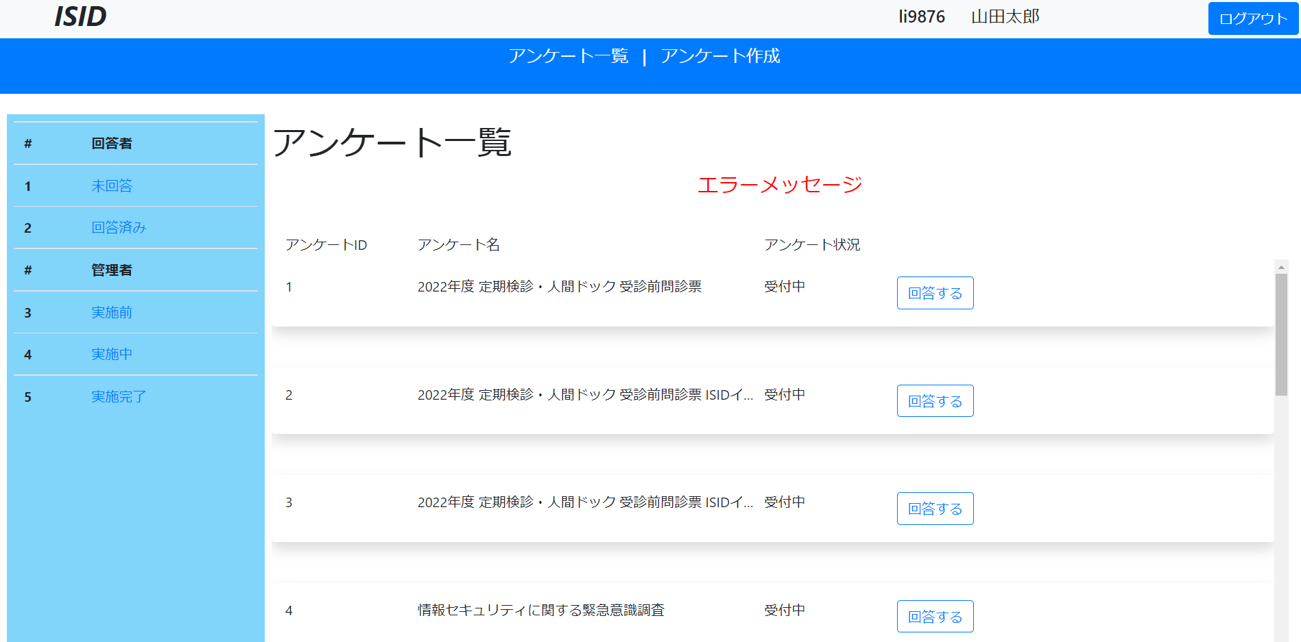 |  |  |  |  |  | 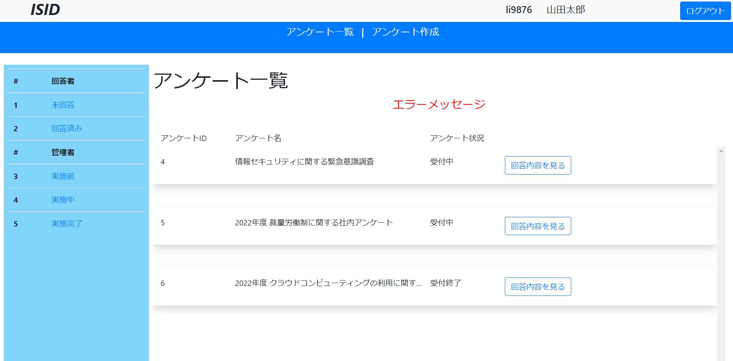

1
23
1
23
7
6
2
2
11
12
13
15
11
12
13
14
3
3
4
4
5
5

実施前 |  |  |  |  |  | 実施中
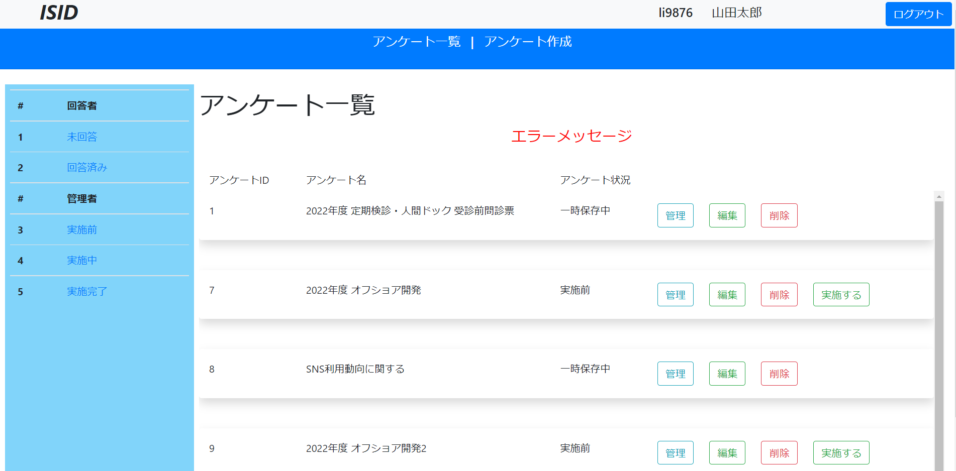 |  |  |  |  |  | 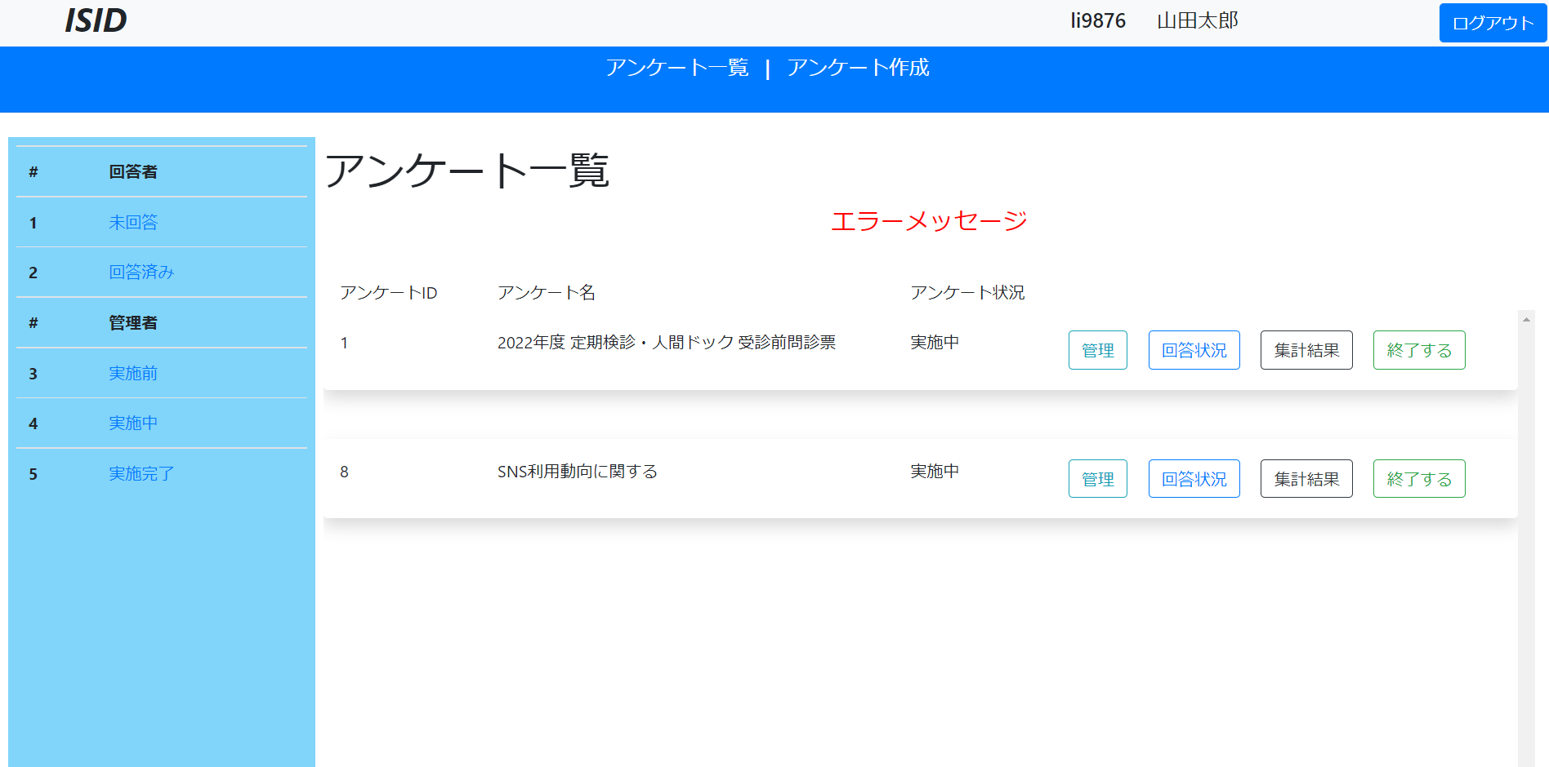

23
1
1
23
8
9
2
2

12
13
16
17
18
11
12
13
16
20
21
22
11
3
3

4
19
4

5
5

実施後


23
1
10

2
11
13
20
16
21
12

3

4

5

